상품제안서
큐티메이트 스타일업 뉴요커 패션파우치 | 상품코드: F00132

 |  |  |  |  |  | 02-412-0044 | www.easy1.co.kr
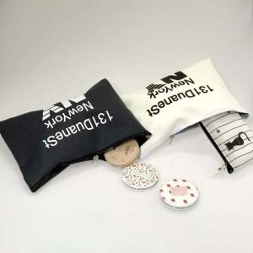

【상세/제작정보】 | .

【인쇄/포장옵션】 | 실크 / 포장불가능

【공급단가】 | 수량 | 200~ | 1,000~ | 2,000~ | 4,000~
*VAT별도 | 단가 | 2,840원 | 2,730원 | 2,630원 | 2,520원

【상품 URL】 | http://www.easy1.co.kr/src/goods_detail.php?gdno=132

